LISTA ASISTENCIA
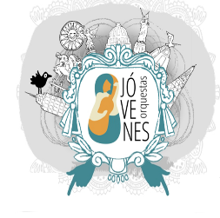

NOMBRE DE LA ORGANIZACIÓN: Jóvenes Orquestas, Orquestando la Lucha A.C.
NOMBRE DEL PROYECTO: Núcleos Armónicos y Células Musicales; contribuir en la cohesión Social y Disminución de la Violencia en Colonias de la Delegación Gustavo A. Madero denominadas de Alta Marginalidad
NOMBRE DE LA ACTIVIDAD: TALLERES DE MÚSICA POPULAR, LATINOAMERICANA Y MEXICANA
LUGAR: GUTY CÁRDENAS Y FOLKLORICOS MEXICANOS COL. COMPOSITORES CP 07130 DELEGACION G.A.M. |  |  |  |  |  | FECHA:

No. | NOMBRE COMPLETO | SEXO | EDAD | COLONIA | DELEGACIÓN | TELÉFONO | FIRMA
1
2
3
4
5
6
7
8
9
10
11
12
13
14
15
16
17
18
19
20

